01 Git
 |  |  |  | Git

一、账号注册
 | 官网： |  | https://github.com/
 | 按照说明，新建一个新账号
 |  | 各种配置以后用到再添吧

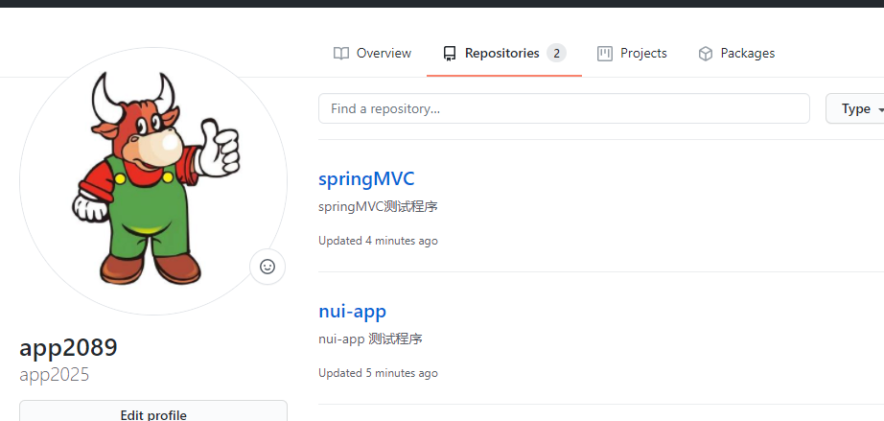
二、创建仓库
 | 这里创建了两个仓库

 | https://github.com/app2025?tab=repositories

三、常用术语

 | Repository：简称Repo，可以理解为“仓库”，我们的项目就存放在仓库之中。
 |  |  |  | 也就是说，如果我们想要建立项目，就得先建立仓库；有多个项目，就建立多个仓库。

 | Issues：可以理解为“问题”，
 |  | 举一个简单的例子，如果我们开源一个项目，如果别人看了我们的项目，并且发现了bug，
 |  | 或者感觉那个地方有待改进，他就可以给我们提出Issue，等我们把Issues解决之后，
 |  | 就可以把这些Issues关闭；
 |  | 反之，我们也可以给他人提出Issue。

 | Star：可以理解为“点赞”，
 |  | 当我们感觉某一个项目做的比较好之后，就可以为这个项目点赞，
 |  | 而且我们点赞过的项目，都会保存到我们的Star之中，方便我们随时查看。
 |  | 在 GitHub 之中，如果一个项目的点星数能够超百，那么说明这个项目已经很不错了。

 | Fork：可以理解为“拉分支”，
 |  | 如果我们对某一个项目比较感兴趣，并且想在此基础之上开发新的功能，
 |  | 这时我们就可以Fork这个项目，
 |  | 这表示复制一个完成相同的项目到我们的 GitHub 账号之中，而且独立于原项目。
 |  | 之后，我们就可以在自己复制的项目中进行开发了。

 | Pull Request：可以理解为“提交请求”，
 |  | 此功能是建立在Fork之上的，如果我们Fork了一个项目，对其进行了修改，而且感觉修改的还不错，
 |  | 我们就可以对原项目的拥有者提出一个Pull请求，等其对我们的请求审核，并且通过审核之后，
 |  | 就可以把我们修改过的内容合并到原项目之中，这时我们就成了该项目的贡献者。

 | Merge：可以理解为“合并”，
 |  | 如果别人Fork了我们的项目，对其进行了修改，并且提出了Pull请求，
 |  | 这时我们就可以对这个Pull请求进行审核。
 |  | 如果这个Pull请求的内容满足我们的要求，并且跟我们原有的项目没有冲突的话，
 |  | 就可以将其合并到我们的项目之中。
 |  | 当然，是否进行合并，由我们决定。

 | Watch：可以理解为“观察”，
 |  | 如果我们Watch了一个项目，之后，如果这个项目有了任何更新，
 |  | 我们都会在第一时候收到该项目的更新通知。

 | Gist：如果我们没有项目可以开源或者只是单纯的想分享一些代码片段的话，我们就可以选择Gist。
 |  | 不过说心里话，如果不翻墙的话，Gist并不好用。

四、Git 的安装流程及步骤
 | 在上面的章节中，我们已经知道了如何创建 GitHub 账号、创建仓库、进行个性化设置等等，
 | 但是我们还要知道：GitHub 是基于版本控制系统 Git 之上的啊！
 | 如果我们想要进行代码托管，想要进行团队协作，这都少不了一个工具，那就是：Git.
 | 因此，在本篇博文中，我们就一起来了解一下 Git 的安装流程及步骤。

 | 1. 下载git
 |  | 官网： |  | https://git-scm.com/downloads
 |  | 我这里下载windows版本

 | 2. 安装
 |  | 一切安装默认安装就行，这里说一些安装的说明
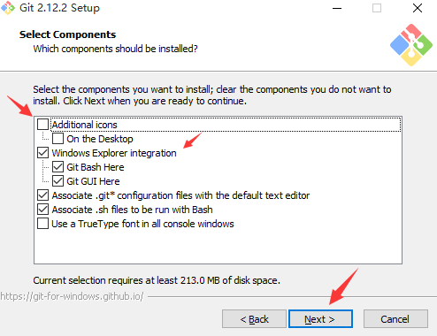

 | 如上图所示，这里有一些可勾选的项，我们可以按自己的实际需求进行选择。
 |  | 勾选Additional icons，将在 Git 安装完成后，在桌面创建一个图标，也就是打开 Git 的快捷方式。
 |  | 默认勾选的Windows Explorer integration，就可以让我们在点击鼠标右键的时候，
 |  |  | 快速选择打开Git GUI或者 Git Bash。
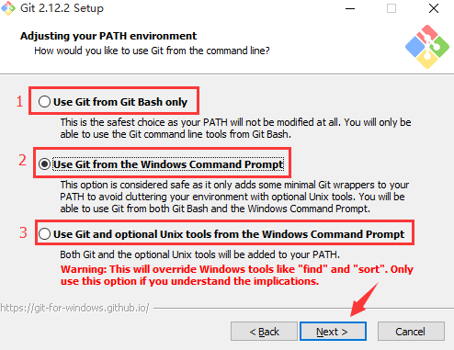

 |  | 标注 1：仅使用 Git Bash 进行操作
 |  | 标注 2：在选择使用 Git Bash 进行操作的同时，也可以使用 Windows 命令行操作，建议选择此项；
 |  | 标注 3：在选择使用 Git 的同时，也把 Unix 工具加入到了我们的配置之中，而且此操作会覆盖
 |  |  |  | Windows 的一些工具，强烈不建议选择此项。

 | 3. 安装完成后，打开Git Bash，输入git命令
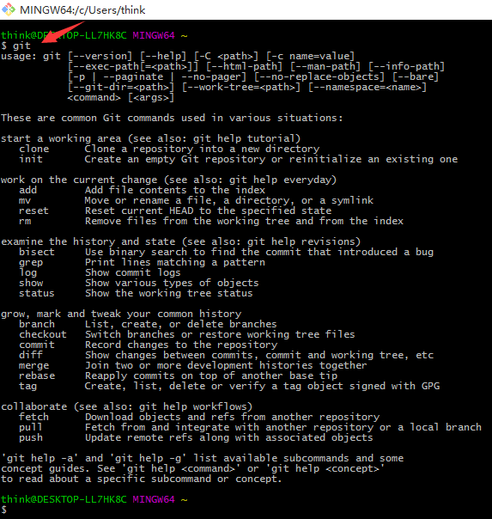

 | 如上图所示，Git 已经准备就绪啦，接下来就是你的 show time 啦！

五、Git 常用命令介绍
 | git有很多命令，我们这里挑几个常用的来讲解一下。
 | 为了方便演示，我们先在D盘的git目录下创建一个名为demo的子目录，
 | 并在其中新建一个名为hit.txt的文件，接下来我们的 Git 操作都是基于此目录和文件的。

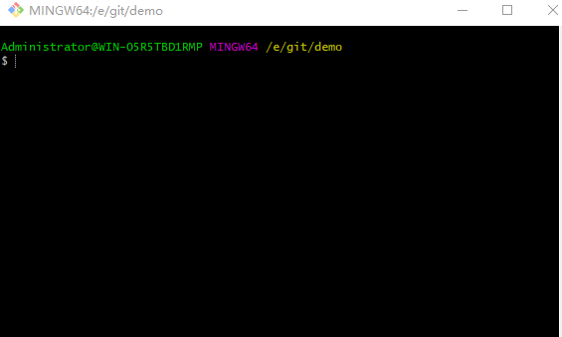
 | 此外，在这里还要强调一点，那就是：
 |  | 在我们进行任何的git操作之前，我们都得先切换到 Git 的仓库目录。
0. 进入demo的文件夹，鼠标右键，选中选择Git Bash Here，即可打开 Git Bash 的命令行窗口。
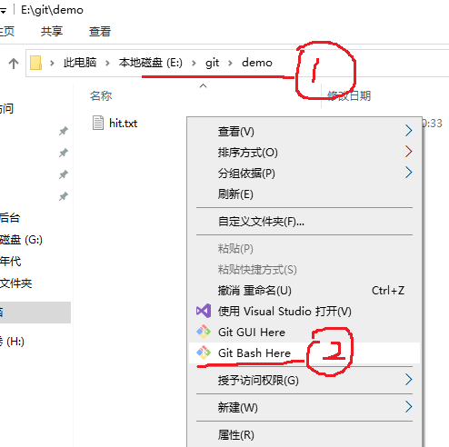

1. git status
 | 此命令用来 查看仓库的状态。

 | 如上图所示，结果显示demo不是一个 Git 仓库，这是很正常的反应，因为我们还没有在计算机中声明
 | demo为 Git 仓库，之前说demo是 Git 仓库只是我们口头上的说的，计算机当然不会认可。

2. git init
 | 此命令用来 初始化 Git 仓库。

 | 如上图所示，结果显示已经初始化demo为一个空的 Git 仓库啦！
 | 我们重新输入git status命令检查一下仓库的状态：
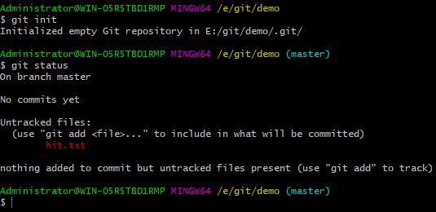

 | 如上图所示，在我们初始化仓库之后，demo目录已经成为一个 Git 仓库了，
 | 并且默认进入 Git 仓库的master分支，即主分支。
 | 在这里，我们需要注意的是Untracked fies提示，
 | 它表示demo仓库中有文件没有被追踪，并提示了具体没有被追踪的文件为hit.txt，
 | 还提示了我们可以使用git add命令操作这个文件，简直不要太好。

3. git add
 | 在命令行窗口的光标处，输入git add hit.txt命令，将hit.txt文件添加到 Git 仓库

 | 如上图所示，如果没有报错，就说明命令已经执行啦！
 | 接下来，输入git status命令查看仓库状态
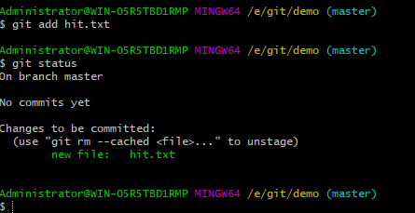

 | 如上图所示，已经显示Initial commit初始化提交了，同时已经没有Untracked files提示了，
 | 这说明文件hit.txt已经被添加到 Git 仓库了。
 | 而在我们没有进行git add操作之前，文件hit.txt并不被 Git 仓库认可，
 | 因此才会出现提示初始化仓库为空的现象。
 | 在这里，需要声明一点，那就是：
 |  | git add命令并没有把文件提交到 Git 仓库，而是把文件添加到了「临时缓冲区」，
 |  | 这个命令有效防止了我们错误提交的可能性。

4. git commit
 | 在命令行窗口的光标处，输入git commit -m "text commit"命令，将hit.txt文件提交到 Git 仓库
 |  | 其中commit表示提交，-m表示提交信息，提交信息写在双引号""内。
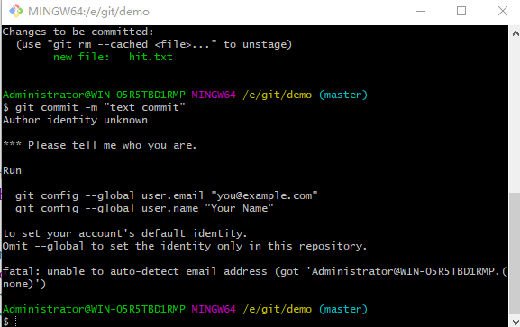

 | 显示，提交不成功，please tell me who you are。
 | 需要先配置一下，添加用户名和email
 |  | git config --global user.name "app300"
 |  | git config --global user.email "app300@163.com"
 |  | global表示设置为全局可用，如果想设置局部可用，删除global即可。
 | 配置之后，再提交
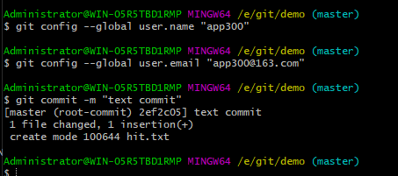

 | 如上图所示，我们成功将文件hit.txt提交到了 Git 仓库，
 | 接下来，再输入git status命令查看仓库状态

 | 如上图所示，结果显示nothing to commit, working tree clean，
 | 这表示已经没有内容可以提交了，即全部内容已经提交完毕。

5. git log
 | 在命令行窗口的光标处，输入git log"命令，打印 Git 仓库提交日志

 | 如上图所示，显示了我们的提交记录，提交记录的内容包括Author提交作者、Date提交日期和提交信息。

 | 通过以上的操作，我们会发现一个现象，那就是：
 |  | 在每个git操作之后，我们基本都会输入git status命令，查看仓库状态。
 | 这也从侧面说明了git status命令使用的频率之高，
 | 也建议大家在操作 Git 仓库的时候多使用git status命令，
 | 这能帮助我们实时了解仓库的状态，显然非常有用。

 | 此外，在提交记录的Author部分，显示了提交作者的名字和提交作者的邮箱。
 | 这些都是我们在上面设置的。

6. git branch
 | 在命令行窗口的光标处，输入git branch命令，查看 Git 仓库的分支情况

 | 如上图所示，显示了仓库demo中的分支情况，现在仅有一个master分支，
 | 其中master分支前的*号表示“当前所在的分支”，
 | * master就意味着我们所在的位置为demo仓库的主分支。
 | 输入命令git branch a创建一个a的分支，再输入命令git branch，结果如下图所示：
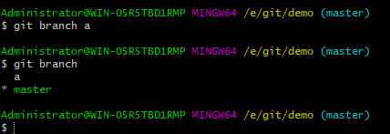

 | 如上图所示，我们创建了一个名为a的分支，并且当前的位置仍然为主分支。

7. git checkout
 | 在命令行窗口的光标处，输入git checkout a命令，切换到a分支
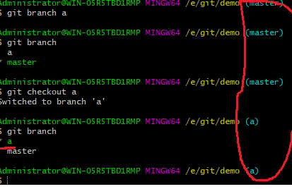

 | 如上图所示，我们已经切换到a分支啦！
 | 在这里，我们还有一个更简单的方法来查看当前的分支，即通过观察上图中用红色框圈起来的部分。
 | 此外，我们也可以在创建分支的同时，直接切换到新分支，命令为git checkout -b，
 |  | 例如输入git checkout -b c命令：
 |  |  | 在a分支下创建c分支（c为a的分支），并直接切换到c分支。
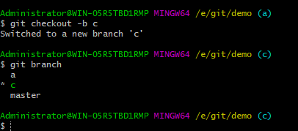

 |  | 好像仓库之间没有关系展现。

8. git merge
 | 切换到master分支，然后输入git merge a命令，将a分支合并到master分支
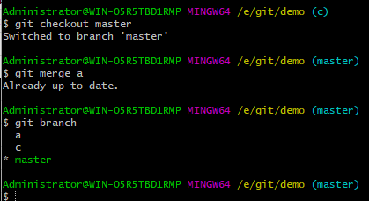

 | 如上图所示，我们已经将a分支合并到主分支啦！
 | 此外，在这里需要注意一点，那就是：
 |  | 在合并分支的时候，要考虑到两个分支是否有冲突，
 |  | 如果有冲突，则不能直接合并，需要先解决冲突；反之，则可以直接合并。

9. git branch -d & git branch -D
 | 在命令行窗口的光标处，输入git branch -d a命令，删除a分支
 |  | git branch -d 删除分支
 |  | git branch -D 强制删除分支
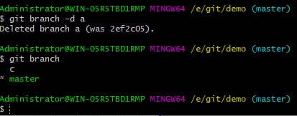

 | 如上图所示，我们已经将分支a删除啦！
 | 不过有的时候，通过git branch -d命令可以出现删除不了现象，
 | 例如分支a的代码没有合并到主分支等，这时如果我们一定要删除该分支，
 | 那么我们可以通过命令git branch -D进行强制删除。

10. git tag
 | 在命令行窗口的光标处，输入git tag v1.1命令，为当前分支添加标签
 | 然后通过命令git tag即可查看标签记录
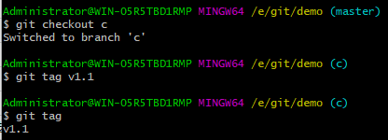

 | 如上图所示，显示了我们添加标签的记录。
 | 通过命令git checkout v1.0即可切换到该标签下的代码状态
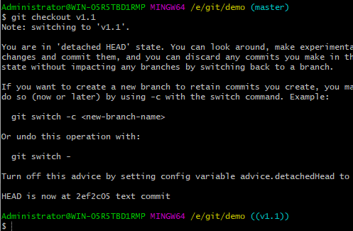

11. 其它命令
 | 我们已经了解了一些 Git 的常用命令啦，但还有很多命令我们没有进行演示，
 | 例如clone、rm、grep、pull和push等，Git 的魅力也并不止于此，还有更多的精彩等待大家探索。

六、利用 SSH 完成 Git 与 GitHub 的绑定
 | 我们已经对 GitHub 有了一定的了解，包括创建仓库、拉分支，
 | 或者通过Clone or download克隆或者下载代码；
 | 我们也下载并安装了 Git，也了解了其常用的命令。
 | But，无论是 GitHub，还是 Git，我们都是单独或者说是独立操作的，并没有将两者绑定啊！
 | 也就是说，我们现在只能通过 GitHub 下载代码，并不能通过 Git 向 GitHub 提交代码。

 | 接下来，我们就一起完成 Git 和 GitHub 的绑定，体验通过 Git 向 GitHub 提交代码的能力。
 | 不过在这之前，我们需要先了解 SSh（安全外壳协议），
 | 因为在 GitHub 上，一般都是通过 SSH 来授权的，
 | 而且大多数 Git 服务器也会选择使用 SSH 公钥来进行授权，
 | 所以想要向 GitHub 提交代码，首先就得在 GitHub 上添加 SSH key配置。

 | 这个绑定需要三个步骤
 | 1）生成 SSH key
 | 2）添加 SSH key
 | 3）验证绑定是否成功

1. 生成 SSH key
 | 我们要想生成SSH key，首先就得先安装 SSH。
 | 对于 Linux 和 Mac 系统，其默认是安装 SSH 的，
 | 而对于 Windows 系统，其默认是不安装 SSH 的，
 | 不过由于我们安装了 Git Bash，其也应该自带了 SSH.
 | 可以通过在 Git Bash 中输入ssh命令，查看本机是否安装 SSH：
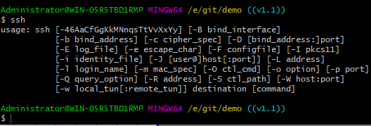

 | 如上图所示，此结果表示我们已经安装 SSH 啦！
 | 接下来，输入命令生成密钥。
 |  | ssh-keygen -t rsa
 | 此命令，表示我们指定 RSA 算法生成密钥，然后敲三次回车键，期间不需要输入密码，
 | 之后就就会生成两个文件，分别为id_rsa和id_rsa.pub，即密钥id_rsa和公钥id_rsa.pub.
 | 对于这两个文件，其都为隐藏文件，默认生成在以下目录：
 |  | Linux 系统：~/.ssh
 |  | Mac 系统：~/.ssh
 |  | Windows 系统：C:\Documents and Settings\username\\.ssh
 |  | Windows 10 ThinkPad：C:\Users\think\.ssh
 | 密钥和公钥生成之后，我们要做的事情就是把公钥id_rsa.pub的内容添加到 GitHub，
 | 这样我们本地的密钥id_rsa和 GitHub 上的公钥id_rsa.pub才可以进行匹配，
 | 授权成功后，就可以向 GitHub 提交代码啦！

2. 添加 SSH key
 | 2.1）通过用户头像那里，找到setting菜单，打开设置页面。
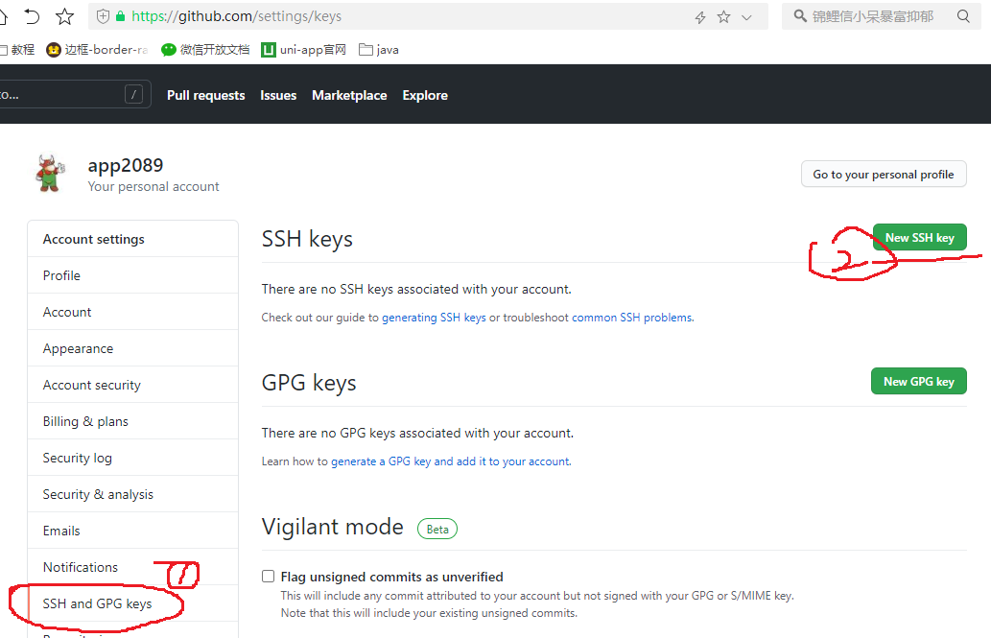

 | 2.2）如上图所示，进入Settings页面后，再点击SSH and GPG Keys进入此子界面，
 | 然后点击New SSH key按钮：
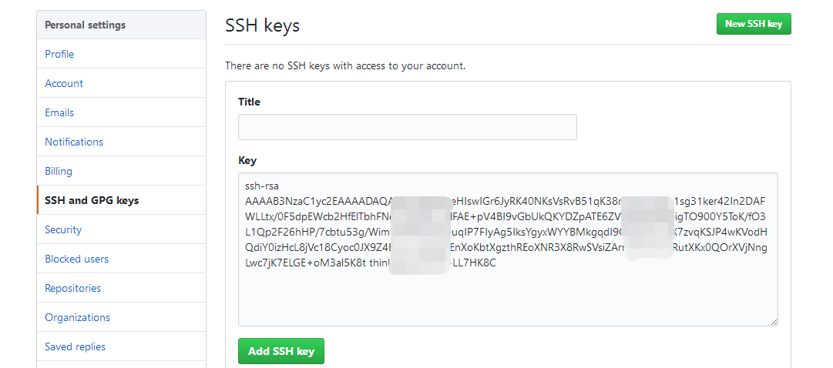

 | 2.3）如上图所示，我们只需要将公钥id_rsa.pub的内容粘贴到Key处的位置（Titles的内容不填写也没事
 | 然后点击Add SSH key 即可。

3. 验证绑定是否成功
 | 在我们添加完SSH key之后，也没有明确的通知告诉我们绑定成功啊！
 | 不过我们可以通过在 Git Bash 中输入ssh -T git@github.com进行测试

 | 如上图所示，此结果即为Git 与 GitHub 绑定成功的标志
 | 我本机显示的而不太一样。
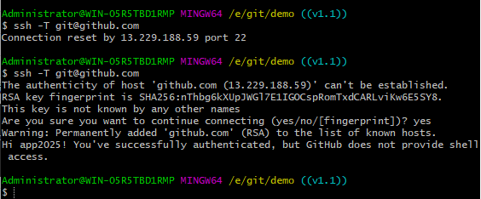

七、通过 Git 将代码提交到 GitHub
 | 我们已经完成了本地 Git 与远程 GitHub 的绑定，这意味着我们已经可以通过 Git 向 GitHub 提交代码
啦！但是在进行演示之前，我们需要先了解两个命令，也是我们在将来需要经常用到的两个命令，
分别为push和pull.

 | push：该单词直译过来就是“推”的意思，
 |  | 如果我们本地的代码有了更新，为了保持本地与远程的代码同步，
 |  | 我们就需要把本地的代码推到远程的仓库，
 |  | 代码示例：
 |  |  |  | git push origin master
 | pull：该单词直译过来就是“拉”的意思，
 |  | 如果我们远程仓库的代码有了更新，同样为了保持本地与远程的代码同步，
 |  | 我们就需要把远程的代码拉到本地，
 |  | 代码示例：
 |  |  |  | git pull origin master

 | 此外，在之前我们讲到过pull request，在这里，估计大家就能更好的理解了，它表示：
 | 如果我们fork了别人的项目（或者说代码），并对其进行了修改，
 | 想要把我们的代码合并到原始项目（或者说原始代码）中，我们就需要提交一个pull request，
 | 让原作者把我们的代码拉到 ta 的项目中，
 | 至少对于 ta 来说，我们都是属于远程端的。

 | 一般情况下，我们在push操作之前都会先进行pull操作，这样不容易造成冲突。

1. 提交代码
 | 对于向远处仓库（GitHub）提交代码，我们可以细分为两种情况：
 | 1.1）第一种：本地没有 Git 仓库，
 |  | 这时我们就可以直接将远程仓库clone到本地。
 |  | 通过clone命令创建的本地仓库，其本身就是一个 Git 仓库了，
 |  | 不用我们再进行init初始化操作啦，而且自动关联远程仓库。
 |  | 我们只需要在这个仓库进行修改或者添加等操作，然后commit即可。

 | 接下来，我以的 GitHub 账号中的uni-app项目为例，进行演示。
 | a）首先，进入 GitHub 个人主页，进入uni-app的项目。拷贝项目的地址。
 |  | 我这个项目里只有一个readme
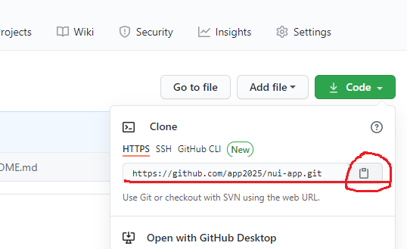

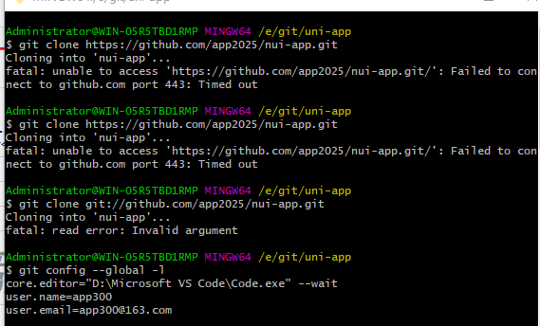
 | b）进入到git目录，右键，打开git Bash命令行，执行git clone 命令

 | 发现根本下载不了。即使 https换成git也不行。
 | 执行 git config --global -l 查看当前的配置，返现用户名和密码都是胡乱定义的。
 | c）重新修改为github的用户名和密码，再进行git clone。成功clone 了。
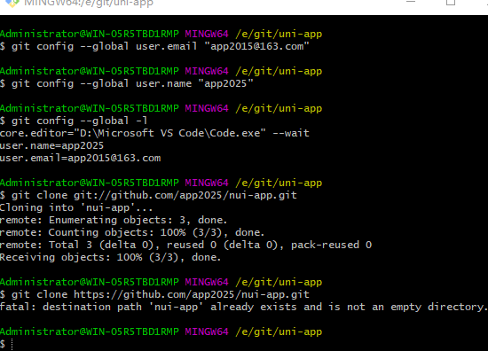

 | d）为了方便演示，我们直接demo01项目的代码复制过来：
 | 接下来，从此目录进入 Git Bash，然后输入git status命令查看仓库状态：
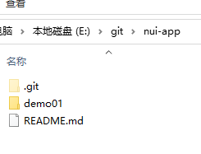
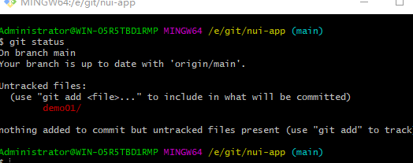

 | e）如上图所示，niu-app已经是一个 Git 仓库了，
 | 而且在输入git status命令后显示有两个文件未被追踪，也就是我们刚刚复制过来的两个文件没有提交。
 | 我们已经知道了在真正提交代码之前，需要先进行git add操作：
 |  | git add demo01/
 |  | git commit -m "demo01"

 | f）如上图所示，我们已经将demo01目录add并commit到nui-app仓库啦！
 | 接下来，输入git log命令查看仓库日志：
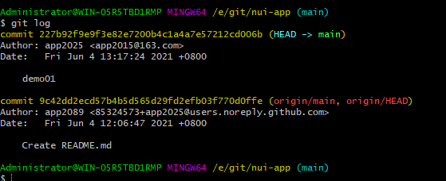

 | 再输入git status命令查看仓库状态

 | g）如上图所示，我们已经将nui-app仓库里面新添加的目录都提交啦！
 | 下面，我们将本地仓库的内容push到远程仓库，输入git push origin master命令：
 |  | 我这里输入这个命令，出现错误
 |  |  | error: src refspec master does not match any
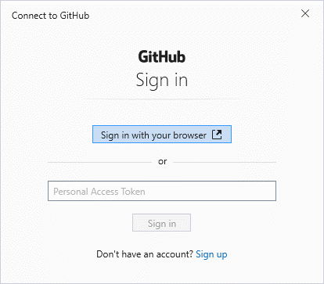
 | 重新输入
 |  |  | git push
 | 出现登录窗口。

 | 输入密码之后，登录成功，也自动上传上去了。
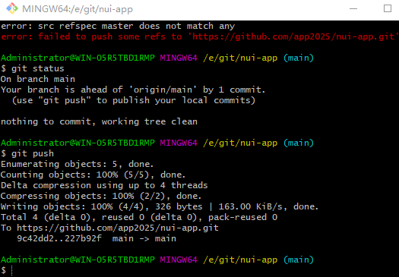

 | h）然后，刷新 GitHub 中niu-app仓库：
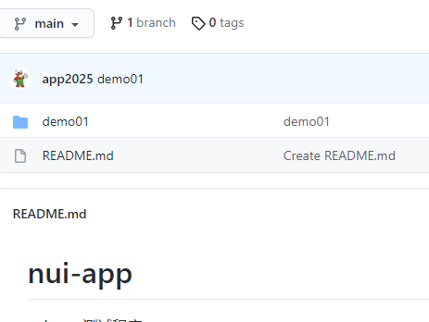

 | 接下来，我们继续介绍向 GitHub 提交代码时可能遇到的第二种情况，即
 | 1.2）第二种：本地有 Git 仓库，并且我们已经进行了多次commit操作。
 | 这次以springMVC项目进行演示。
 | a）首先，建立一个本地仓库，命名为springmvc，进入该仓库，进入init初始化操作：
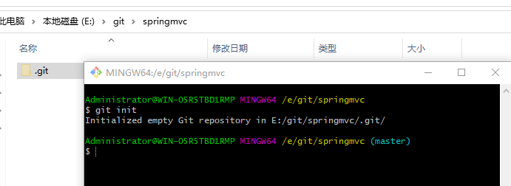

 | b）然后，输入关联远程仓库命令，关联远程仓库。
 |  | git remote add origin https://github.com/app2025/springMVC.git
 |  | 在此，默认大家都知道如何获取远程仓库的地址, 从github上面拷贝过来的
 |  | 其中origin为远程仓库的名字：
 |  | 虽然github上，仓库的名称是 springMVC，这里使用 origin 也是可以的。

 | c）输入git pull origin master命令，同步远程仓库和本地仓库

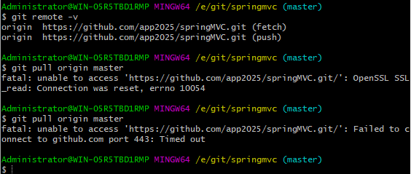
 |  | 失败，这时候检查远程仓库的设置
 |  |  | git remote -v

 |  | 一阵瞎折腾，先删除origin，再重新配置成 git的。
 |  | 再执行git pull origin master，还是不行。
 |  | 其实，这个远程的配置，在git目录下面的config文件里，打开文件修改也可以。
 |  | 检查用户名和账号也对。
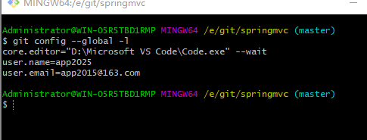

八、Git 进阶之--设置别名
 | 前面，我们已经接触了不少常用的命令，包括
 |  | git status，查询仓库状态
 |  | git init，初始化仓库
 |  | git add，添加文件；
 |  | git commit，提交文件
 |  | git log，查询提交日志；
 |  | git branch，拉分支；
 |  | git checkout，切换分支或者标签；
 |  | git merge，合并分支
 |  | git branch -d & git branch -D，删除或者强制删除分支；
 |  | git tag，添加标签。

 | 对于上述的 Git 命令，我们使用的频繁特别高，虽然这些单词都不算长，
 | 但是我们敲上十次、百次，甚至千次呢？
 | 敲一个git checkout和敲一个git co，哪一个更省时省力呢？显然是后者。
 | 这时，就体现了别名的作用啦！也就是alias

 | 还记得我们设置Author和Email时的操作吗？设置别名也类似，输入
 |  | git config --global alias.co check
 | 如上所示，这样我们就设置checkout的别名为co啦！
 | 也就是说，以后我们直接输入git co，就表示git checkout啦，特别是对于一些组合操作，例如：
 |  | git config --global alias.psm 'push origin master'
 |  | git config --global alias.plm 'pull origin master'
 | 显然方便了很多。在这里，各种命令的别名我们可以顺便的起，只要我们能记住就 OK 啦！
 | 此外，我们再了解一个比较diǎo的命令。正常情况下，我们输入git log查询日志，结果如下图所示：
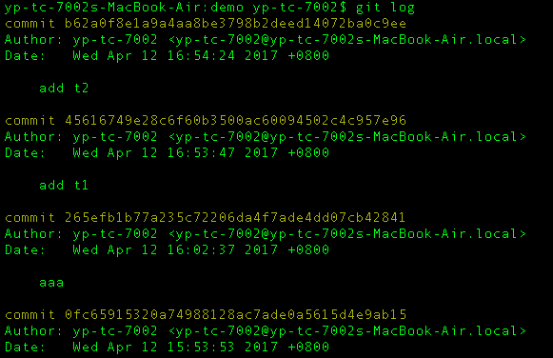

 | 现在，我们输入命令：
 |  | git log --graph --pretty=format:'%Cred%h%Creset - %C(yellow)%d%Creset %s %Cgreen(%cr)
 |  | %C(bold blue)<%an>%Creset' --abbrev-commit --date=relative
 | 结果如下图所示

 | 显然，日志看着更加清楚啦！

 | 最后，我们介绍一个查看本机 Git 配置的命令，即git config -l：

 | 如上图所示，展示了color.ui、core.repositoryformatversion和core.filemode等配置信息。

九、回滚 Git 提交到 GitHub 的 commit 记录

 | 在我们使用 Git 的时候，有时候会遇到想要回滚到某次提交之前的场景。
 | 在这时，我们只需要按照如下步骤操作，即可实现这个目的

 | 1. 首先，找到想要回退到某个版本的版本号，查看版本号的命令为git log，例如
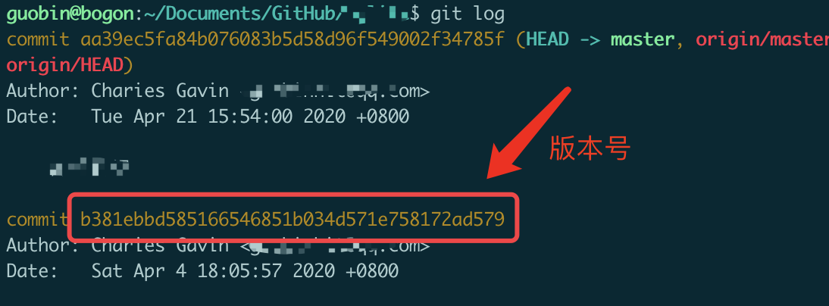

 | 2. 如上图所示，找到想要回退的版本号之后，在本地 Git 仓库执行如下命令：
 |  | git reset --hard <版本号>
 |  | 或者
 |  | git reset --soft <版本号>
 | 对于上述两条命令，仅有--hard和--soft参数的不同，两者的区别是：
 |  | --hard,抛弃当前工作区的修改
 |  | --soft,回退到之前的版本,但保留当前工作区的修改,可以重新提交
 | 3. 执行完本地回滚之后，还需要执行如下命令，同步远端的内容：
 |  | git push origin <分支名>
 | 在执行上述命令的时候，可能会提示本地的版本落后于远端的版本，
 | 因此我们还需要在上述命令中加上--force参数：
 |  | git push origin <分支名> --force
 | 到这里，我们就可以把本地和远端的代码都回退到某一个指定的版本了。

 | 更新一点点

